Ввід
Бланк замовлення фасадів Luxeform Acryl, Crystaline, Smartline, HPL
з крайкуванням по периметру

1 | Внесіть контактну інформацію
 | Замовник |  |  |  |  |  |  | ТОВ РОСТ
 | компанія, ПІБ |  |  |  |  |  |  | менеджер (ПІБ)
 | телефон |  |  |  |  |  |  | телефон
 | e-mail |  |  |  |  |  |  | e-mail
 | знижка |  | 0% |  |  |  |  | номер замовлення
 | дата відправки замовлення |  |  |  |  |  |  | дата підтвердження замовлення

2 | Виберіть колекцію фасадів
 | Acryl

3 | Виберіть декор фасаду зі списку: |  |  |  |  | Тип декора | Враховувати структуру* | Ціна м2, грн з ПДВ (роздрібна)
 | GL-001U AS ультра білий 18,4 MDF HS 000U біле* FD |  |  |  |  | Acryl High Gloss | НI | 4,099.00

4 | Виберіть тип кромки |  |  |  | Код
 | Кромка в колір |  |  |  | GL-001

5 | Заповніть в таблиці розміри готового фасаду** з окрайкою, кількість одиниць, тип крайкування:
 | № типів крайкування:

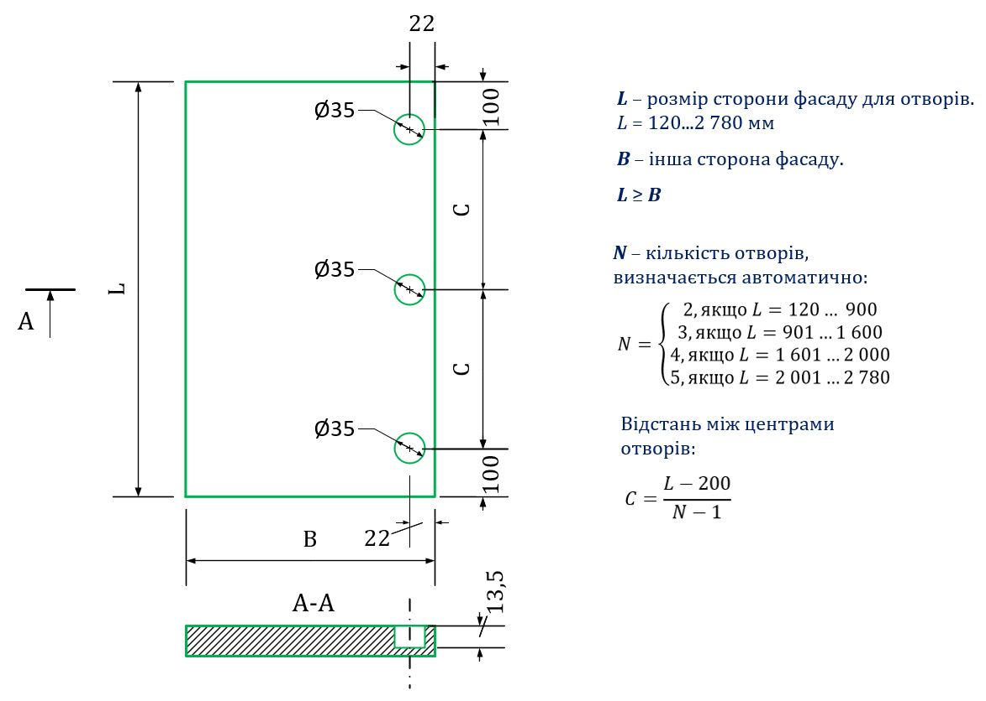
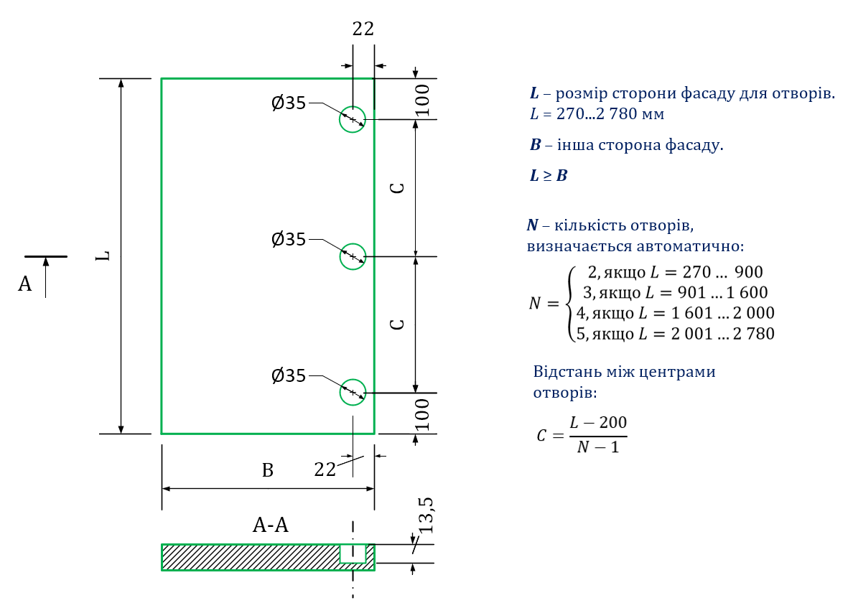
6 | Оберіть сторону ручки-профілю: |  |  |  |  |  |  | 7. Оберіть сторону стандартних отворів під завіси: |  |  |  |  |  | Схема стандартних отворів та алгоритм розрахунку
 |  |  |  |  |  |  |  | у стовпчику "Сторона отворів": Автоматично встановлюється від 2 до 5 стандартних отворів за алгоритмом, що зображено на кресленні справа - Зверніть увагу, що сторона отворів показана з лицьової сторони фасадів! - Перевірте, чи не вибрані отвори по меншій стороні фасаду?
8 | Виберіть вид упаковки зі списку |  |  |  | Вартість, грн/м2 з ПДВ | Сума, грн
 | Звичайна упаковка |  |  |  | безкоштовно | 0.00

№ п/п | Висота, мм (по структурі) | Ширина, мм | Кількість | Зрощення | Тип крайкування (варіант №) | Виберіть ручку | Сторона ручки профільної (варіант №) | Стандартні отвори під завіси | Сторона отворів (варіант №) | Площа, м2 | Периметр, м.п. | Вартість, грн з ПДВ (роздрібна) | Примітка
1 |  |  |  | Ні | 1 | Без ручки-профілю | 0 | Без отворів | 0 | 0.000 | 0.00 | 0.00
2 |  |  |  | Ні | 1 | Без ручки-профілю | 0 | Без отворів | 0 | 0.000 | 0.00 | 0.00
3 |  |  |  | Ні | 1 | Без ручки-профілю | 0 | Без отворів | 0 | 0.000 | 0.00 | 0.00
4 |  |  |  | Ні | 1 | Без ручки-профілю | 0 | Без отворів | 0 | 0.000 | 0.00 | 0.00
5 |  |  |  | Ні | 1 | Без ручки-профілю | 0 | Без отворів | 0 | 0.000 | 0.00 | 0.00
6 |  |  |  | Ні | 1 | Без ручки-профілю | 0 | Без отворів | 0 | 0.000 | 0.00 | 0.00
7 |  |  |  | Ні | 1 | Без ручки-профілю | 0 | Без отворів | 0 | 0.000 | 0.00 | 0.00
8 |  |  |  | Ні | 1 | Без ручки-профілю | 0 | Без отворів | 0 | 0.000 | 0.00 | 0.00
9 |  |  |  | Ні | 1 | Без ручки-профілю | 0 | Без отворів | 0 | 0.000 | 0.00 | 0.00
10 |  |  |  | Ні | 1 | Без ручки-профілю | 0 | Без отворів | 0 | 0.000 | 0.00 | 0.00
11 |  |  |  | Ні | 1 | Без ручки-профілю | 0 | Без отворів | 0 | 0.000 | 0.00 | 0.00
12 |  |  |  | Ні | 1 | Без ручки-профілю | 0 | Без отворів | 0 | 0.000 | 0.00 | 0.00
13 |  |  |  | Ні | 1 | Без ручки-профілю | 0 | Без отворів | 0 | 0.000 | 0.00 | 0.00
14 |  |  |  | Ні | 1 | Без ручки-профілю | 0 | Без отворів | 0 | 0.000 | 0.00 | 0.00
15 |  |  |  | Ні | 1 | Без ручки-профілю | 0 | Без отворів | 0 | 0.000 | 0.00 | 0.00
16 |  |  |  | Ні | 1 | Без ручки-профілю | 0 | Без отворів | 0 | 0.000 | 0.00 | 0.00
17 |  |  |  | Ні | 1 | Без ручки-профілю | 0 | Без отворів | 0 | 0.000 | 0.00 | 0.00
18 |  |  |  | Ні | 1 | Без ручки-профілю | 0 | Без отворів | 0 | 0.000 | 0.00 | 0.00
19 |  |  |  | Ні | 1 | Без ручки-профілю | 0 | Без отворів | 0 | 0.000 | 0.00 | 0.00
20 |  |  |  | Ні | 1 | Без ручки-профілю | 0 | Без отворів | 0 | 0.000 | 0.00 | 0.00
21 |  |  |  | Ні | 1 | Без ручки-профілю | 0 | Без отворів | 0 | 0.000 | 0.00 | 0.00
22 |  |  |  | Ні | 1 | Без ручки-профілю | 0 | Без отворів | 0 | 0.000 | 0.00 | 0.00
23 |  |  |  | Ні | 1 | Без ручки-профілю | 0 | Без отворів | 0 | 0.000 | 0.00 | 0.00
24 |  |  |  | Ні | 1 | Без ручки-профілю | 0 | Без отворів | 0 | 0.000 | 0.00 | 0.00
25 |  |  |  | Ні | 1 | Без ручки-профілю | 0 | Без отворів | 0 | 0.000 | 0.00 | 0.00
26 |  |  |  | Ні | 1 | Без ручки-профілю | 0 | Без отворів | 0 | 0.000 | 0.00 | 0.00
27 |  |  |  | Ні | 1 | Без ручки-профілю | 0 | Без отворів | 0 | 0.000 | 0.00 | 0.00
28 |  |  |  | Ні | 1 | Без ручки-профілю | 0 | Без отворів | 0 | 0.000 | 0.00 | 0.00
29 |  |  |  | Ні | 1 | Без ручки-профілю | 0 | Без отворів | 0 | 0.000 | 0.00 | 0.00
30 |  |  |  | Ні | 1 | Без ручки-профілю | 0 | Без отворів | 0 | 0.000 | 0.00 | 0.00
31 |  |  |  | Ні | 1 | Без ручки-профілю | 0 | Без отворів | 0 | 0.000 | 0.00 | 0.00
32 |  |  |  | Ні | 1 | Без ручки-профілю | 0 | Без отворів | 0 | 0.000 | 0.00 | 0.00
33 |  |  |  | Ні | 1 | Без ручки-профілю | 0 | Без отворів | 0 | 0.000 | 0.00 | 0.00
34 |  |  |  | Ні | 1 | Без ручки-профілю | 0 | Без отворів | 0 | 0.000 | 0.00 | 0.00
35 |  |  |  | Ні | 1 | Без ручки-профілю | 0 | Без отворів | 0 | 0.000 | 0.00 | 0.00
36 |  |  |  | Ні | 1 | Без ручки-профілю | 0 | Без отворів | 0 | 0.000 | 0.00 | 0.00
37 |  |  |  | Ні | 1 | Без ручки-профілю | 0 | Без отворів | 0 | 0.000 | 0.00 | 0.00
38 |  |  |  | Ні | 1 | Без ручки-профілю | 0 | Без отворів | 0 | 0.000 | 0.00 | 0.00
39 |  |  |  | Ні | 1 | Без ручки-профілю | 0 | Без отворів | 0 | 0.000 | 0.00 | 0.00
40 |  |  |  | Ні | 1 | Без ручки-профілю | 0 | Без отворів | 0 | 0.000 | 0.00 | 0.00
41 |  |  |  | Ні | 1 | Без ручки-профілю | 0 | Без отворів | 0 | 0.000 | 0.00 | 0.00
42 |  |  |  | Ні | 1 | Без ручки-профілю | 0 | Без отворів | 0 | 0.000 | 0.00 | 0.00
43 |  |  |  | Ні | 1 | Без ручки-профілю | 0 | Без отворів | 0 | 0.000 | 0.00 | 0.00
44 |  |  |  | Ні | 1 | Без ручки-профілю | 0 | Без отворів | 0 | 0.000 | 0.00 | 0.00
45 |  |  |  | Ні | 1 | Без ручки-профілю | 0 | Без отворів | 0 | 0.000 | 0.00 | 0.00
46 |  |  |  | Ні | 1 | Без ручки-профілю | 0 | Без отворів | 0 | 0.000 | 0.00 | 0.00
47 |  |  |  | Ні | 1 | Без ручки-профілю | 0 | Без отворів | 0 | 0.000 | 0.00 | 0.00
48 |  |  |  | Ні | 1 | Без ручки-профілю | 0 | Без отворів | 0 | 0.000 | 0.00 | 0.00
49 |  |  |  | Ні | 1 | Без ручки-профілю | 0 | Без отворів | 0 | 0.000 | 0.00 | 0.00
50 |  |  |  | Ні | 1 | Без ручки-профілю | 0 | Без отворів | 0 | 0.000 | 0.00 | 0.00
 | РАЗОМ |  |  |  |  |  |  |  |  | 0.00 | 0.00 | 0.00
 |  |  |  |  |  |  |  |  |  |  |  | 0.00
 | Якщо замовлення сумарно менше 0,3 м2 воно розраховується як 0,3 м2

9 | Примітка до замовлення:
* Рекомендується враховувати структуру та партію для металізованих виробів
** Допуск граничних відхилень розміру фасадів (±0,6мм - фасад від 50 до 120 мм; ±1,0мм - фасад від 121 до 315 мм; ±1,6мм - фасад від 316 до 1000 мм)
https://rost.ua

Умовне форматування комірок:
Вибір зі списку
Ручний ввід данних
Автоматичні дані

Ручки профільні
Ручка Schuco 00
901108 - Ручка профільна Schuco 00
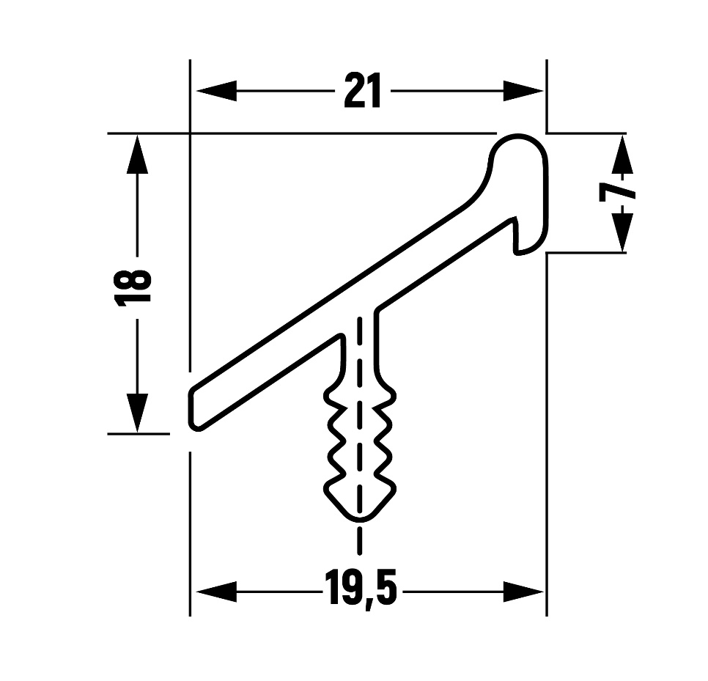
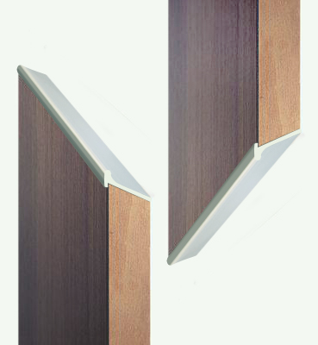
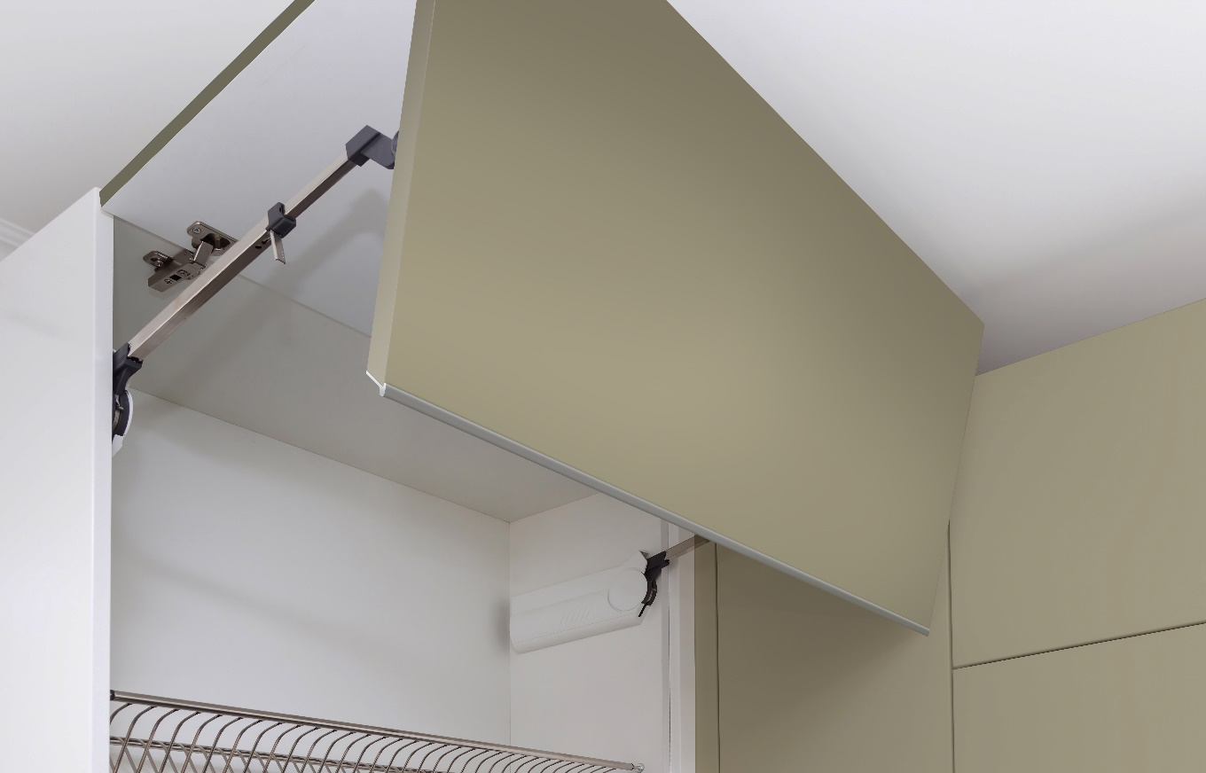

Ручка Schuco 18
901232 - Ручка профільна Schuco 18

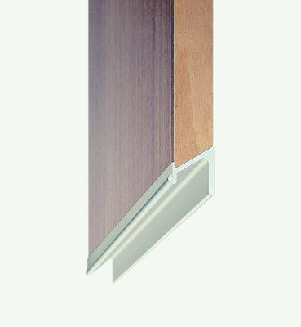
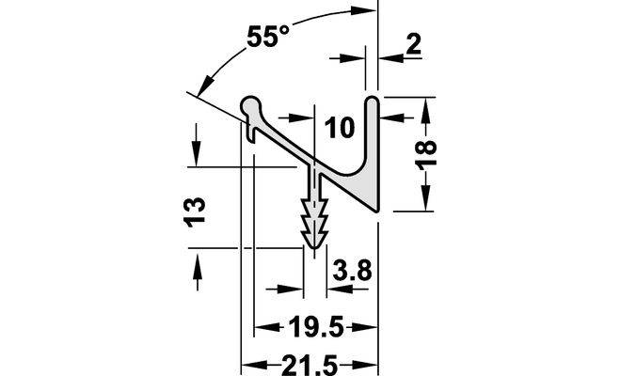
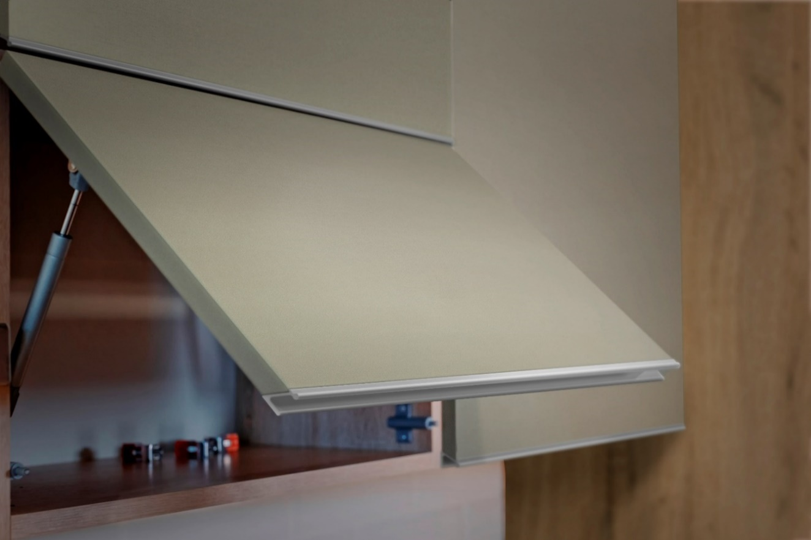

Ручка Schuco 38
901231 - Ручка профільна Schuco 38
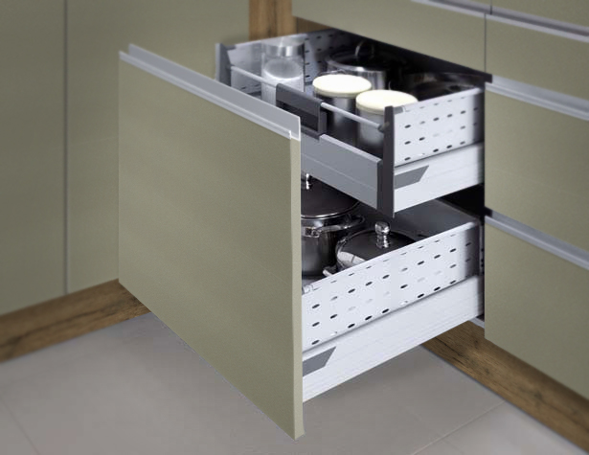
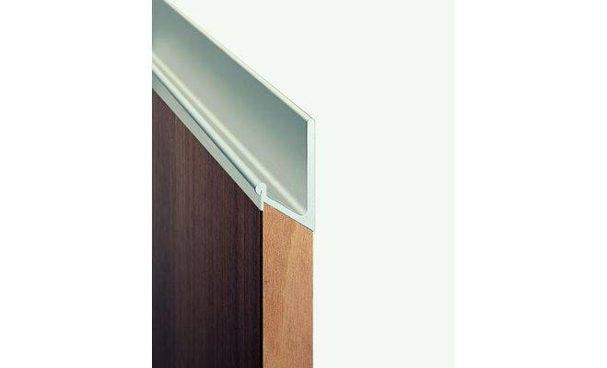
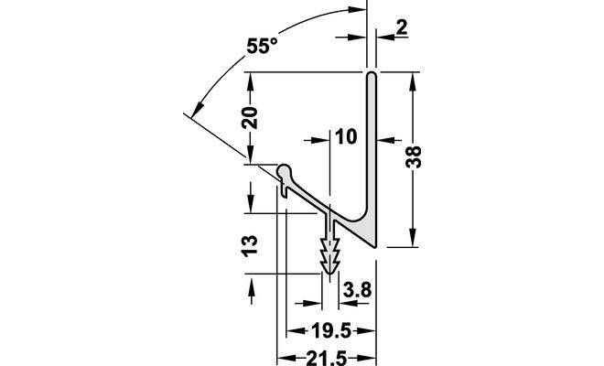

Декори
